2410085 Report
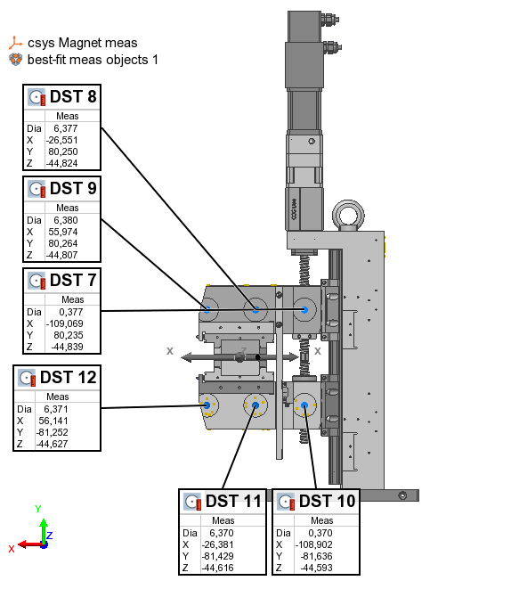
PS Type |  |  |  |  | Table Type | Feature
PS serial no | 2410085
Measurement date | 2024-08-13 |  |  |  | Name | Control | Meas
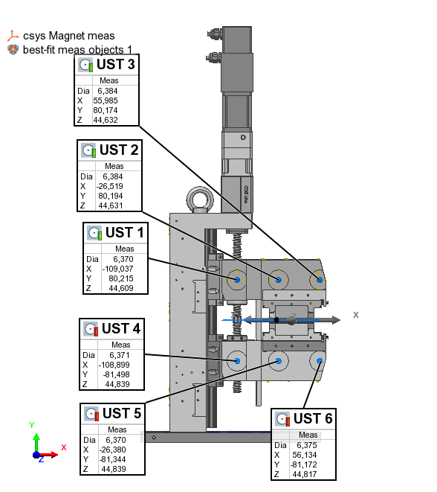
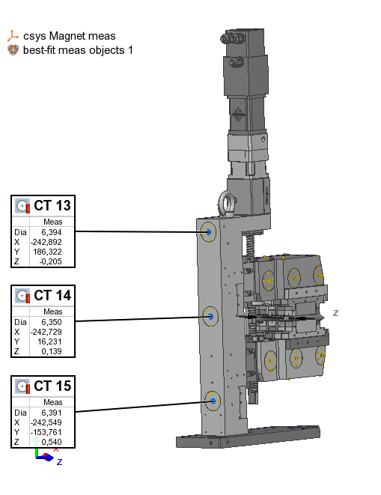
 |  |  |  |  | UST 1 | X | -109.037
 |  | x | y | z | UST 1 | Y | 80.215
 | UST 1 | -109.037 | 80.215 | 44.451 | UST 1 | Z | 44.609
 | UST 2 | -26.519 | 80.194 | 44.473 | UST 2 | X | -26.519
 | UST 3 | 55.985 | 80.174 | 44.474 | UST 2 | Y | 80.194
 | UST 4 | -108.899 | -81.498 | 44.681 | UST 2 | Z | 44.631
 | UST 5 | -26.380 | -81.344 | 44.681 | UST 3 | X | 55.985
 | UST 6 | 56.134 | -81.172 | 44.659 | UST 3 | Y | 80.174
 |  |  |  |  | UST 3 | Z | 44.632
 | DST 7 | -109.069 | 80.235 | -44.997 | UST 4 | X | -108.899
 | DST 8 | -26.551 | 80.250 | -44.982 | UST 4 | Y | -81.498
 | DST 9 | 55.974 | 80.264 | -44.965 | UST 4 | Z | 44.839
 | DST 10 | -108.902 | -81.636 | -44.751 | UST 5 | X | -26.380
 | DST 11 | -26.381 | -81.429 | -44.774 | UST 5 | Y | -81.344
 | DST 12 | 56.141 | -81.252 | -44.785 | UST 5 | Z | 44.839
 |  |  |  |  | UST 6 | X | 56.134
 | CT 13 | -242.892 | 186.322 | -0.363 | UST 6 | Y | -81.172
 | CT 14 | -242.729 | 16.231 | -0.019 | UST 6 | Z | 44.817
 | CT 15 | -242.549 | -153.761 | 0.382 | DST 7 | X | -109.069
 |  |  |  |  | DST 7 | Y | 80.235
 |  |  |  |  | DST 7 | Z | -44.839
 |  |  |  |  | DST 8 | X | -26.551
 |  |  |  |  | DST 8 | Y | 80.250
 |  |  |  |  | DST 8 | Z | -44.824
 |  |  |  |  | DST 9 | X | 55.974
 |  |  |  |  | DST 9 | Y | 80.264
 |  |  |  |  | DST 9 | Z | -44.807
 |  |  |  |  | DST 10 | X | -108.902
 |  |  |  |  | DST 10 | Y | -81.636
 |  |  |  |  | DST 10 | Z | -44.593
 |  |  |  |  | DST 11 | X | -26.381
 |  |  |  |  | DST 11 | Y | -81.429
 |  |  |  |  | DST 11 | Z | -44.616
 |  |  |  |  | DST 12 | X | 56.141
 |  |  |  |  | DST 12 | Y | -81.252
 |  |  |  |  | DST 12 | Z | -44.627
 |  |  |  |  | CT 13 | X | -242.892
 |  |  |  |  | CT 13 | Y | 186.322
 |  |  |  |  | CT 13 | Z | -0.205
 |  |  |  |  | CT 14 | X | -242.729
 |  |  |  |  | CT 14 | Y | 16.231
 |  |  |  |  | CT 14 | Z | 0.139
 |  |  |  |  | CT 15 | X | -242.549
 |  |  |  |  | CT 15 | Y | -153.761
 |  |  |  |  | CT 15 | Z | 0.540

 |  |  |  |  | Offset | dZ | 0.158

